画面定義書
画面定義書 | ゲーム名称 | One_hour_dungeon |  |  | 作成者 | 鷹木 | 修正者
 | 種別 | ローグライクゲーム |  |  | 作成日 | 2024-12-12 | 修正日

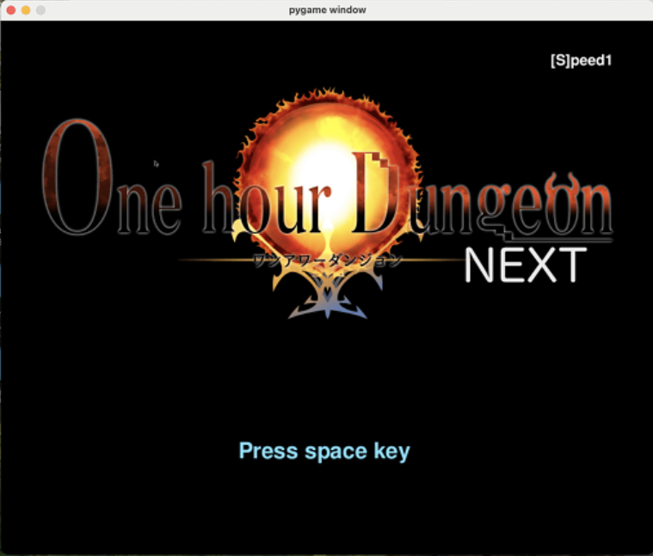
画面イメージ |  |  | 機能内容
タイトル画面
 |  |  | 1-1 | タイトルからNew Game Continueに遷移
 |  |  |  | スペースキーで遷移する

1-1

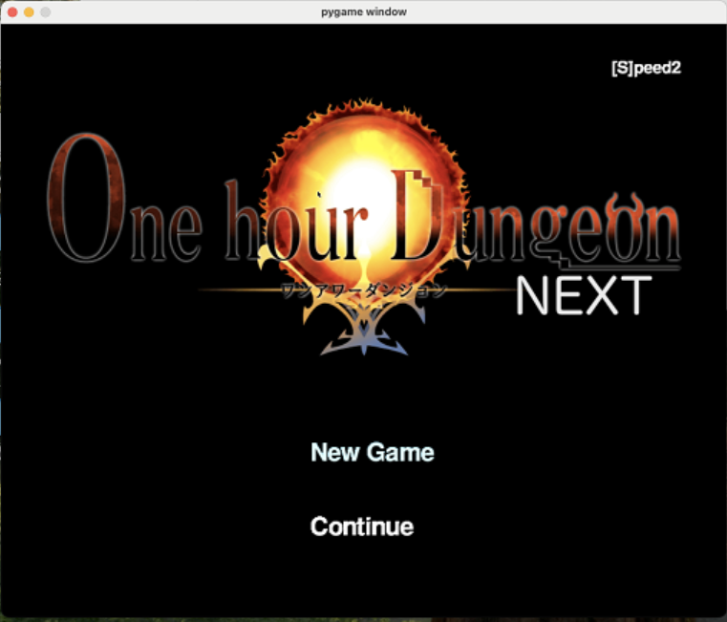
最初から、続きから選択画面
 |  |  | 2-1 | New Gameで始める
 |  |  |  | ゲームの初期化を行い新しくゲームを始める。ゲーム説明画面に遷移する

 |  |  | 2-2 | セーブデータの読み込み
 |  |  |  | セーブデータを読み込み途中から始める

2-1

2-2

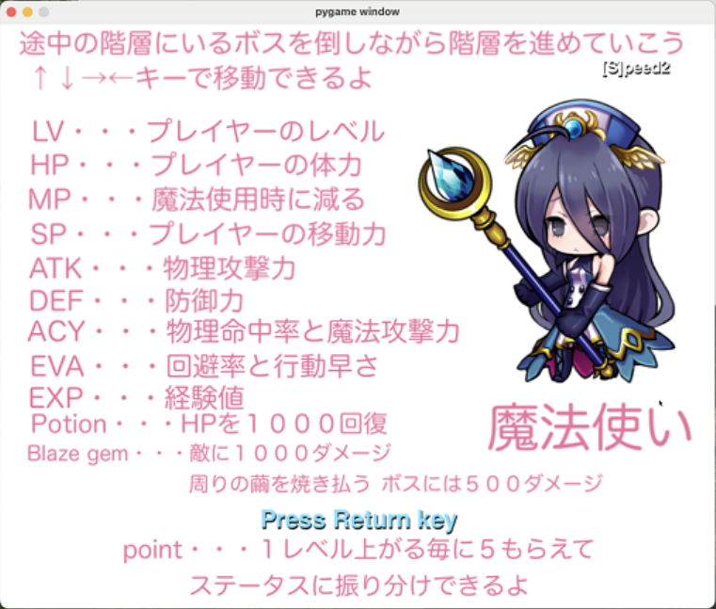
ゲーム説明画面
 |  |  | 3-1 | 新しくゲームを始めた際のゲーム説明画面
 |  |  |  | 2-1を選択すると表示されるゲーム説明画面「Enter」キーでゲーム開始

3-1

